P3
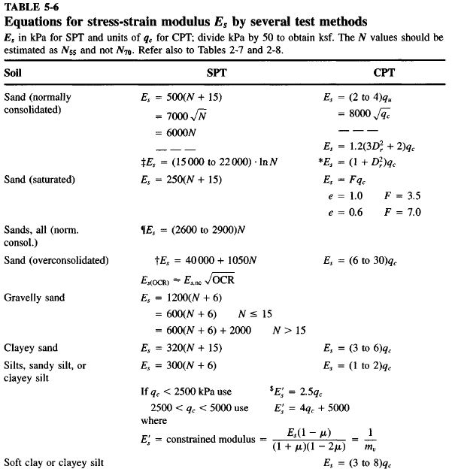
CORRELACIÓN GEOTÉCNICA DE PARÁMETROS GEOMECÁNICOS
MEMORIAS DE CÁLCULO

Parámetro: |  | Ángulo de Fricción Interna (ø°) a partir del Standard Penetratión Testing (S.P.T.).
Proyecto: |  | ESTUDIOD GEOTÉCNICO PARA LA COSNTRUCCIÓN DE 4 PISOS Y TECHO CRA 55 No 59 - 49 LOTE "A" BELLO - ANT
Fecha: |  | Oct-07 |  |  | Peso del Martinete (Kg): |  | 63.5 | ZNF(m)= | Método de Cálculo: |  | Gonzales 1999 |  | Seed Idriss (Marcuson) (Cn <=2)
Sondeo: |  | P-1 |  |  | Altura de caída (m): |  | 0.76 | N.A. |  |  |  |  | Kishida ajustada a e=45%
Z(m) | g (kN/m3) | sv (kPa) | m (kPa) | s´v (kPa) | N(campo) | N1(Confina) | Rs | K (Marcuson) | Cn | N1(45) | f'eq (°) | t (kPa) | E (MPa) | f' (°) | Suelo
0.45 | 15.00 | 6.75 | 0 | 6.75 | 13 | 25 | 0.0675 | 1.41 | 1.90 | 23 | 32 | 4.2 | 7.5 | 31.97 | Piso duro y entresuelo
1.45 | 17.00 | 24.65 | 0 | 24.65 | 17 | 25 | 0.2465 | 1.41 | 1.47 | 23 | 32 | 15.4 | 10.9 | 32.06 | Arena limosa de color café rojizo y amarillento de consistencia media a dura y moderados contenidos de humedad de origen residual de roca
2.45 | 17.00 | 41.65 | 0 | 41.65 | 28 | 36 | 0.4165 | 1.41 | 1.29 | 34 | 36 | 29.8 | 13.6 | 35.55
3.45 | 17.00 | 58.65 | 0 | 58.65 | 35 | 41 | 0.5865 | 1.41 | 1.18 | 38 | 37 | 44.1 | 14.9 | 36.93
4.45 | 17.00 | 75.65 | 0 | 75.65 | 40 | 44 | 0.7565 | 1.41 | 1.09 | 41 | 38 | 58.2 | 15.5 | 37.59 |  | 0.217
5.45 | 17.00 | 92.65 | 0 | 92.65 | 46 | 47 | 0.927 | 1.41 | 1.03 | 44 | 38 | 73.6 | 16.3 | 38.46
6.45 | 17.00 | 109.65 | 0 | 109.65 | 45 | 44 | 1.097 | 0.92 | 0.97 | 41 | 38 | 84.3 | 15.5 | 37.56
7.45 | 18.00 | 127.65 | 0 | 127.65 | 49 | 45 | 1.277 | 0.92 | 0.92 | 42 | 38 | 99.4 | 15.8 | 37.91
8.45 | 18.00 | 145.65 | 0 | 145.65 | 50 | 44 | 1.456 | 0.92 | 0.87 | 41 | 38 | 112.1 | 15.5 | 37.59
9.45 | 18.00 | 163.65 | 0 | 163.65 | 53 | 44 | 1.636 | 0.92 | 0.84 | 41 | 38 | 126.6 | 15.6 | 37.73
10.45 | 18.00 | 181.65 | 0 | 181.65 | 55 | 44 | 1.816 | 0.92 | 0.80 | 41 | 38 | 140.2 | 15.6 | 37.67
11.45 | 18.00 | 199.65 | 0 | 199.65 | 58 | 45 | 1.996 | 0.92 | 0.77 | 42 | 38 | 154.9 | 15.7 | 37.81
12.45 | 18.00 | 217.65 | 0 | 217.65 | 60 | 44 | 2.177 | 0.92 | 0.74 | 41 | 38 | 168.6 | 15.7 | 37.77
13.45 | 18.00 | 235.65 | 0 | 235.65 | 63 | 45 | 2.356 | 0.92 | 0.71 | 42 | 38 | 183.5 | 15.8 | 37.91
14.45 | 18.00 | 253.65 | 0 | 253.65 | 65 | 45 | 2.536 | 0.92 | 0.69 | 42 | 38 | 197.2 | 15.7 | 37.86
15.45 | 18.00 | 271.65 | 0 | 271.65 | 65 | 43 | 2.717 | 0.92 | 0.67 | 40 | 37 | 208.3 | 15.4 | 37.48
16.45 | 18.00 | 289.65 | 0 | 289.65 | 65 | 42 | 2.896 | 0.92 | 0.64 | 39 | 37 | 219.2 | 15.0 | 37.12
17.45 | 18.00 | 307.65 | 0 | 307.65 | 65 | 41 | 3.077 | 0.92 | 0.62 | 38 | 37 | 229.9 | 14.7 | 36.77
18.45 | 18.00 | 325.65 | 0 | 325.65 | 65 | 39 | 3.257 | 0.92 | 0.61 | 37 | 36 | 240.4 | 14.4 | 36.44
19.45 | 18.00 | 343.65 | 0 | 343.65 | 65 | 38 | 3.436 | 0.92 | 0.59 | 36 | 36 | 250.7 | 14.1 | 36.12
20.45 | 18.00 | 361.65 | 0 | 361.65 | 65 | 37 | 3.617 | 0.92 | 0.57 | 35 | 36 | 260.9 | 13.9 | 35.81
21.45 | 18.00 | 379.65 | 0 | 379.65 | 65 | 36 | 3.797 | 0.92 | 0.55 | 34 | 36 | 270.9 | 13.6 | 35.51
22.45 | 18.00 | 397.65 | 0 | 397.65 | 65 | 35 | 3.976 | 0.92 | 0.54 | 33 | 35 | 280.7 | 13.4 | 35.22
23.45 | 18.00 | 415.65 | 0 | 415.65 | 65 | 34 | 4.156 | 0.92 | 0.52 | 32 | 35 | 290.4 | 13.1 | 34.94
24.45 | 18.00 | 433.65 | 0 | 433.65 | 65 | 33 | 4.337 | 0.92 | 0.51 | 31 | 35 | 300.0 | 12.9 | 34.67
25.45 | 18.00 | 451.65 | 0 | 451.65 | 65 | 32 | 4.517 | 0.92 | 0.50 | 30 | 34 | 309.3 | 12.7 | 34.41

Cordialmente

EDWIN MARIN MONTOYA
Ingeniero Civil
MP 05202-254406

